总结
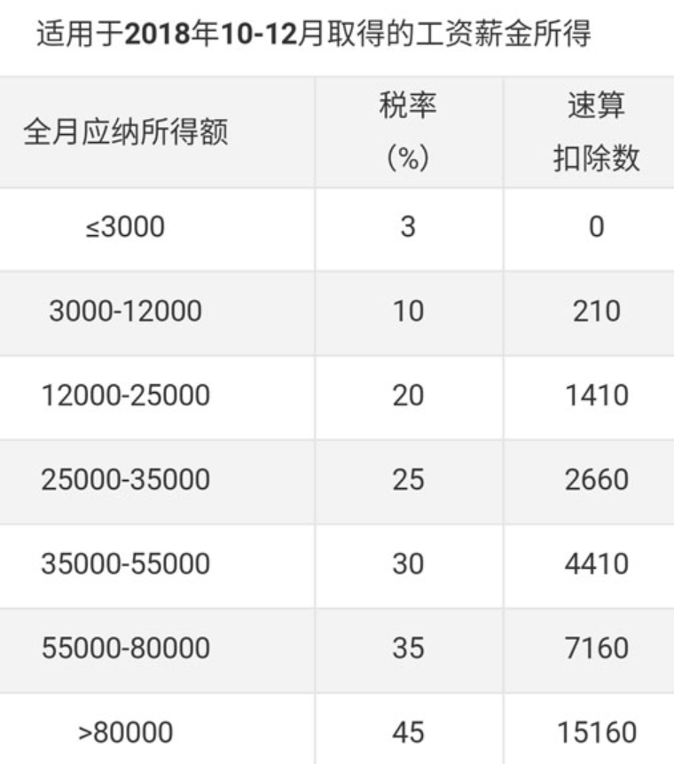
 |  |  | 适用于2018-10-01前
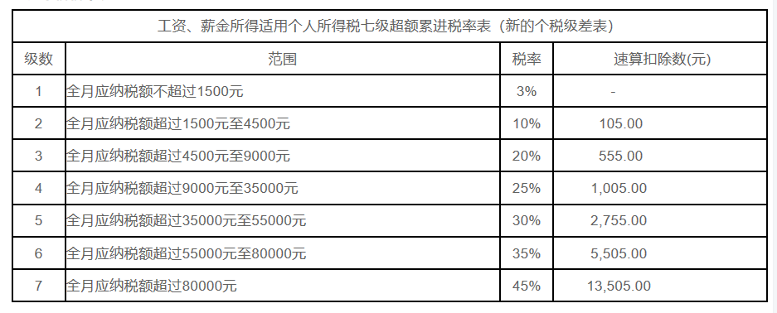

北京
公积金 | 养老保险 | 医疗保险 | 生育险
4770.07 | 5028.72 | 1952.12 | 754.45

试用期薪资=正常工作时间工资2450+保密费3000+住房补贴2050=7500；另外：避税3000.合计10500
缴纳社保=2200*8% +5008.8*2%+2200*0.5%=176+100.18+11=287.18元
缴纳公积金=10500*5%=525元
合计：812.18元（试用期固定）

转正后：基本工资10500+每月绩效福利2187.5 |  |  |  | 41062.5
改为： | 10150+季度绩效7613 |  |  | 38063
 |  |  |  | 少3000元

个税调整后： | 正常工作时间工资2600+保密费3000+住房补贴4550=10150元

